상품제안서
안내요원 반사조끼 | 상품코드: S27025

 |  |  |  |  |  |  | 02-713-8555 | www.synergygift.co.kr
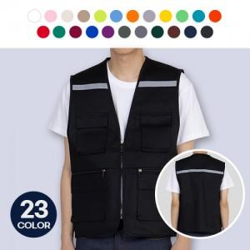

【상세/제작정보】 | <p>※개별 OPP 포장 없는 경우 기본 포장은 벌크 포장으로 진행됩니다.</p>

【인쇄/포장옵션】 | 실크 / OPP(비닐)

【공급단가】 | 수량 | 50~ | 100~ | 500~ | 1,000~ | 2,000~
*VAT별도 | 단가 | 14,170원 | 13,330원 | 12,910원 | 12,280원 | 11,860원

【상품 URL】 | https://www.synergygift.co.kr:443/src/goods_detail.php?gdno=27025

